LEGENDA + INSTRUKCJA
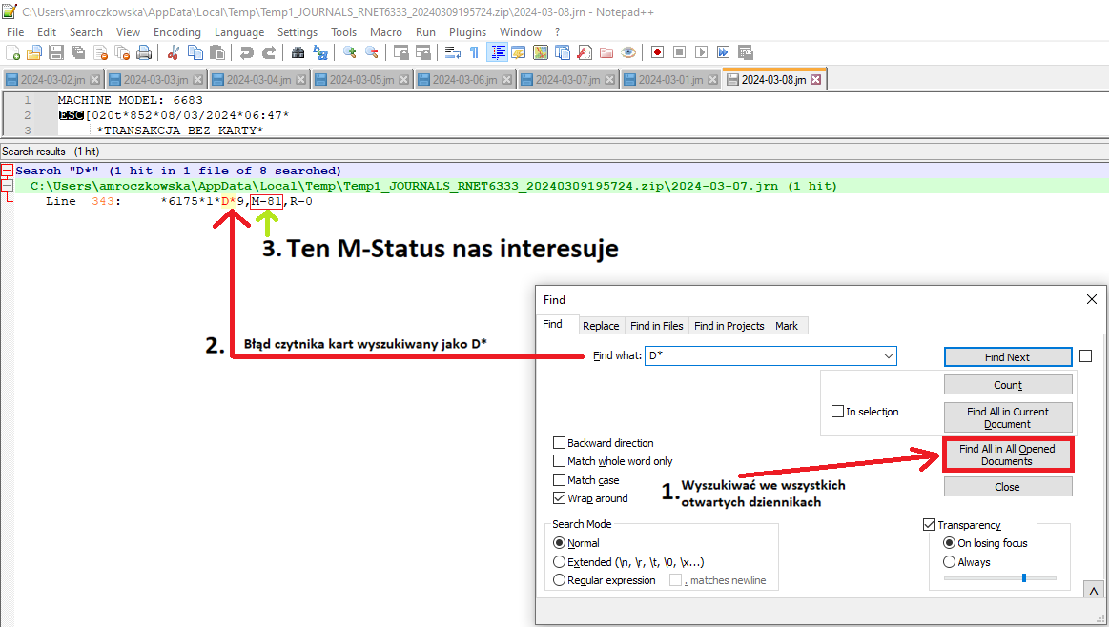
KOD | OPIS | WYSZUKIWANIE
A | Zegar | A*
B | Brak energii | B*
D | Czytnik kart | D*
E | Dyspenser | E*
F | Depozytor | F*
G | Drukarka | G*
H | Dziennik | H*
Iw | Moduł wpłat | Iw
L | Klawiatura | L*
P | Sensory | P*

